Sheet1
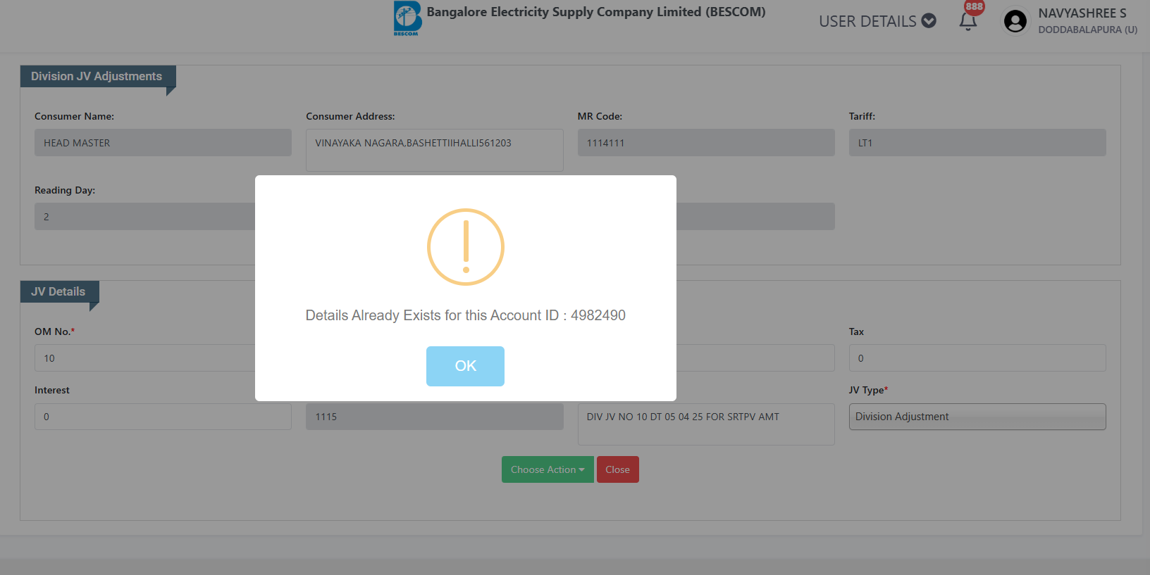

SL.NO | ACCOUNT ID
1 | 5522325
2 | 5467906
3 | 5631558
4 | 5609680
5 | 4883286
6 | 5378422
7 | 3699150
8 | 5107913
9 | 5508078
10 | 3694459
11 | 4982490
12 | 5342261
13 | 3698431
14 | 3757058
15 | 4898532

